상품제안서
국산 시그니처 기모 후드집업 | 상품코드: S47923

 |  |  |  |  |  |  | 02-713-8555 | www.synergygift.co.kr
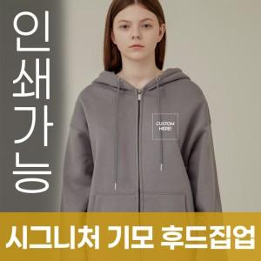

【상세/제작정보】

【인쇄/포장옵션】 | / OPP(비닐)

【공급단가】 | 수량 | 50~ | 100~ | 300~ | 1,000~ | 3,000~
*VAT별도 | S~2XL | 39,520원 | 38,600원 | 36,780원 | 34,960원 | 34,040원
 | 3XL | 42,120원 | 41,140원 | 39,200원 | 37,260원 | 36,280원
 | 4XL | 44,720원 | 43,680원 | 41,620원 | 39,560원 | 38,520원
 | 5XL | 47,320원 | 46,220원 | 44,040원 | 41,860원 | 40,760원

【상품 URL】 | https://www.synergygift.co.kr:443/src/goods_detail.php?gdno=47923

